List 1
 |  | HEY! - VELKOOBCHODNÍ CENÍK platný od 14.5.2026
 |  |  |  | www.heymarket.cz
KÓD PRODUKTU | OBRÁZEK PRODUKTU | NÁZEV | MIN. ODBĚR | MNOŽSTVÍ KS V KARTONU | CENA ZA KUS BEZ DPH | CENA ZA KUS VČ.DPH | CENA ZA KARTON BEZ DPH | CENA ZA KARTON VČ.DPH | NAŠE MO CENA ZA KUS VČ.DPH
HEY001 | 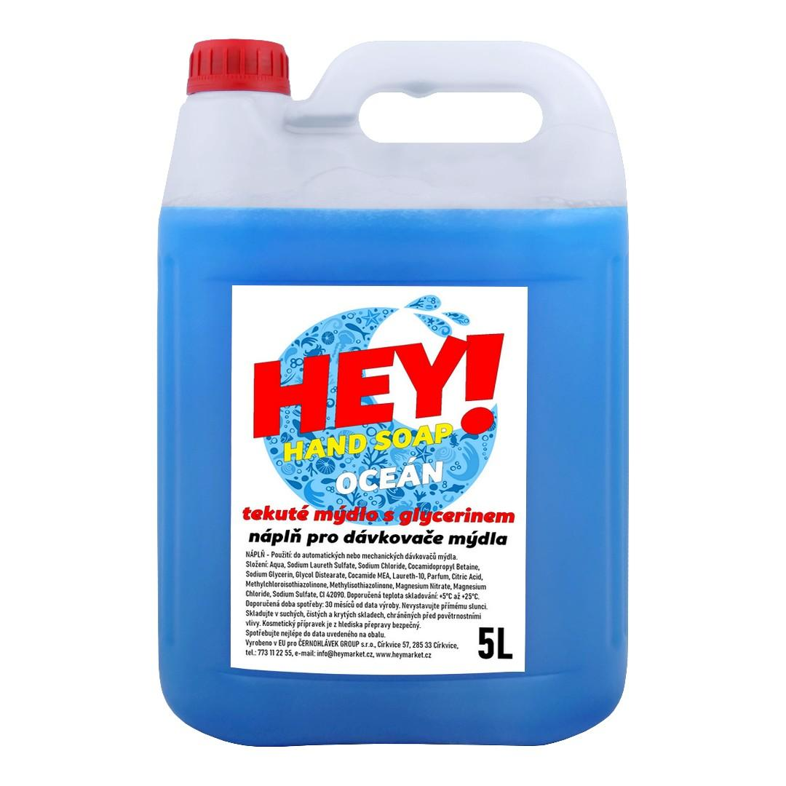 | HEY! HAND SOAP Tekuté mýdlo s glycerinem - OCEÁN (modrá) - náplň - KANYSTR 5L | 1ks | 1 | 98.00 Kč | 118.58 Kč | 98.00 Kč | 118.58 Kč | 139.00 Kč
P000039 | 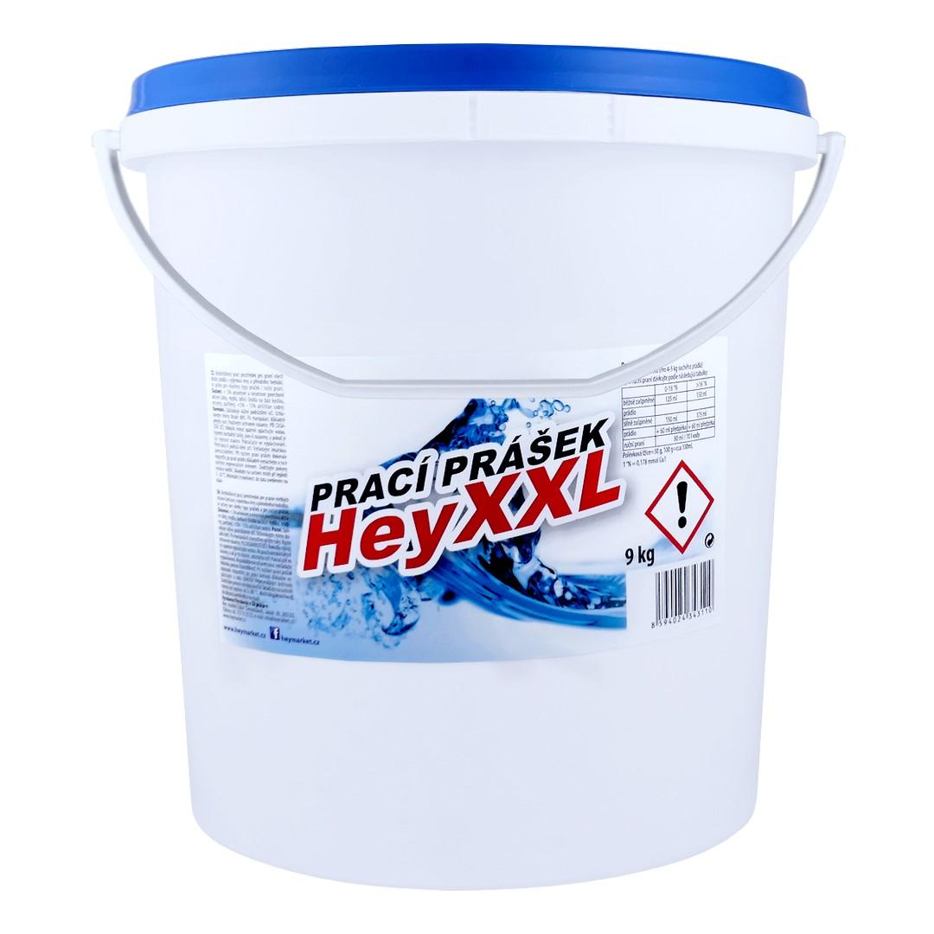 | HEY! POWER XXL Prací prášek 113 dávek - KBELÍK 9kg | 1ks | 1 | 258.00 Kč | 312.18 Kč | 258.00 Kč | 312.18 Kč | 373.00 Kč
H000013-6KS | 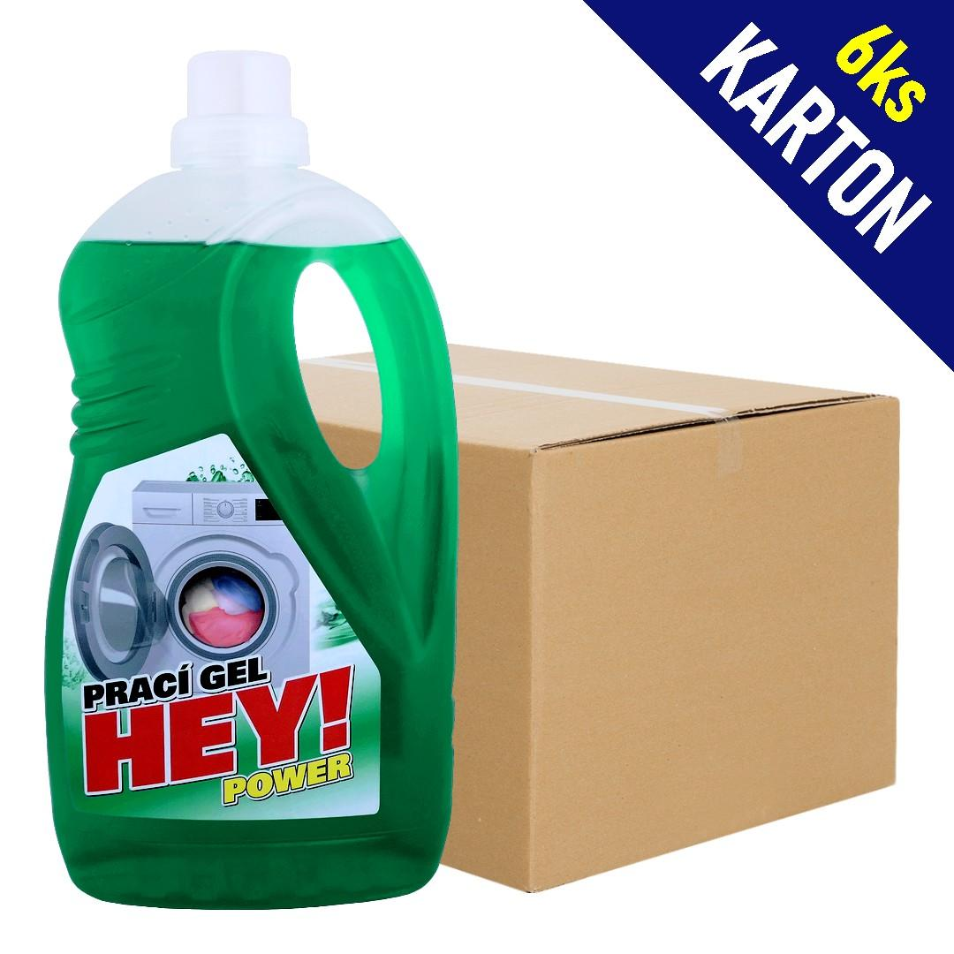 | HEY! POWER Prací gel 30dávek - 1,5L | 1karton | 6 | 48.00 Kč | 58.08 Kč | 288.00 Kč | 348.48 Kč | 72.00 Kč
P000049-3KS | 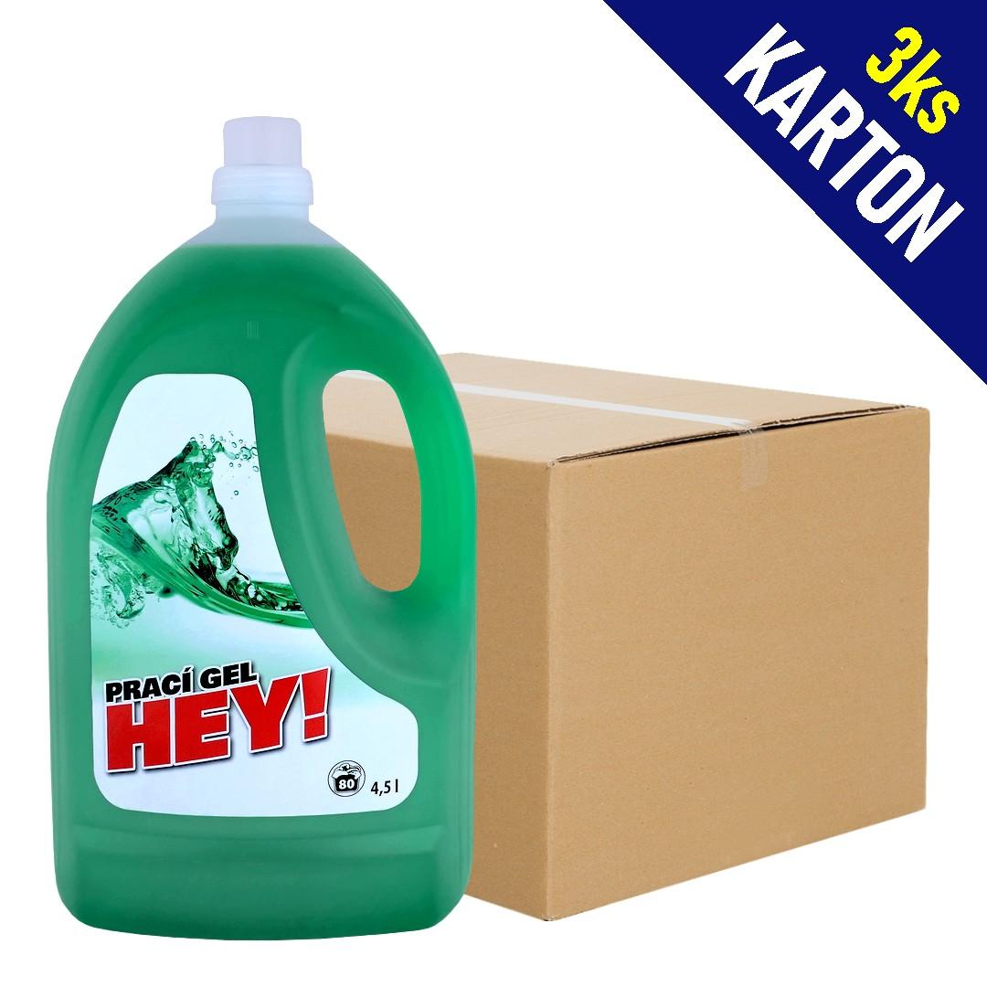 | HEY! POWER Prací gel 90 dávek - 4,5L | 1karton | 3 | 130.00 Kč | 157.30 Kč | 390.00 Kč | 471.90 Kč | 199.00 Kč
P000037 | 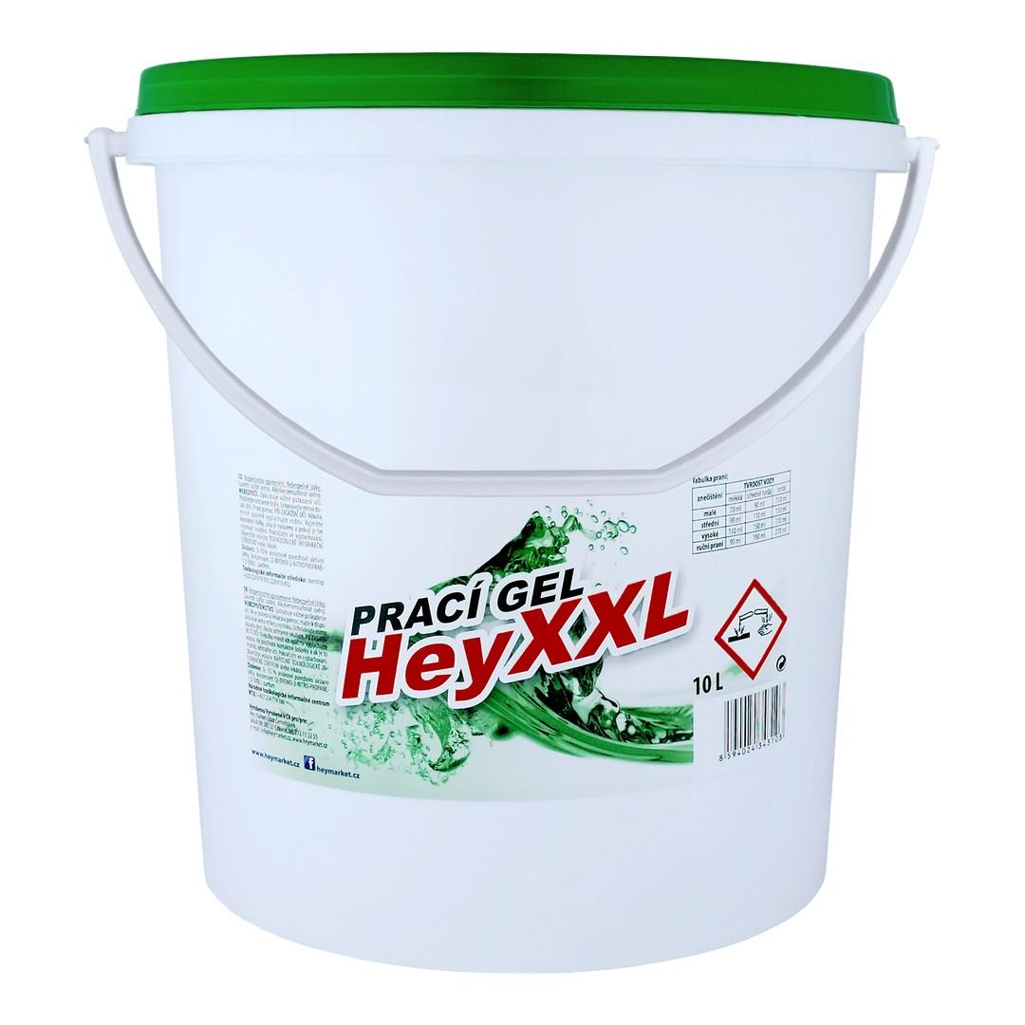 | HEY! POWER XXL Prací gel 200 dávek - KBELÍK 10L | 1ks | 1 | 247.00 Kč | 298.87 Kč | 247.00 Kč | 298.87 Kč | 399.00 Kč
P000051 | 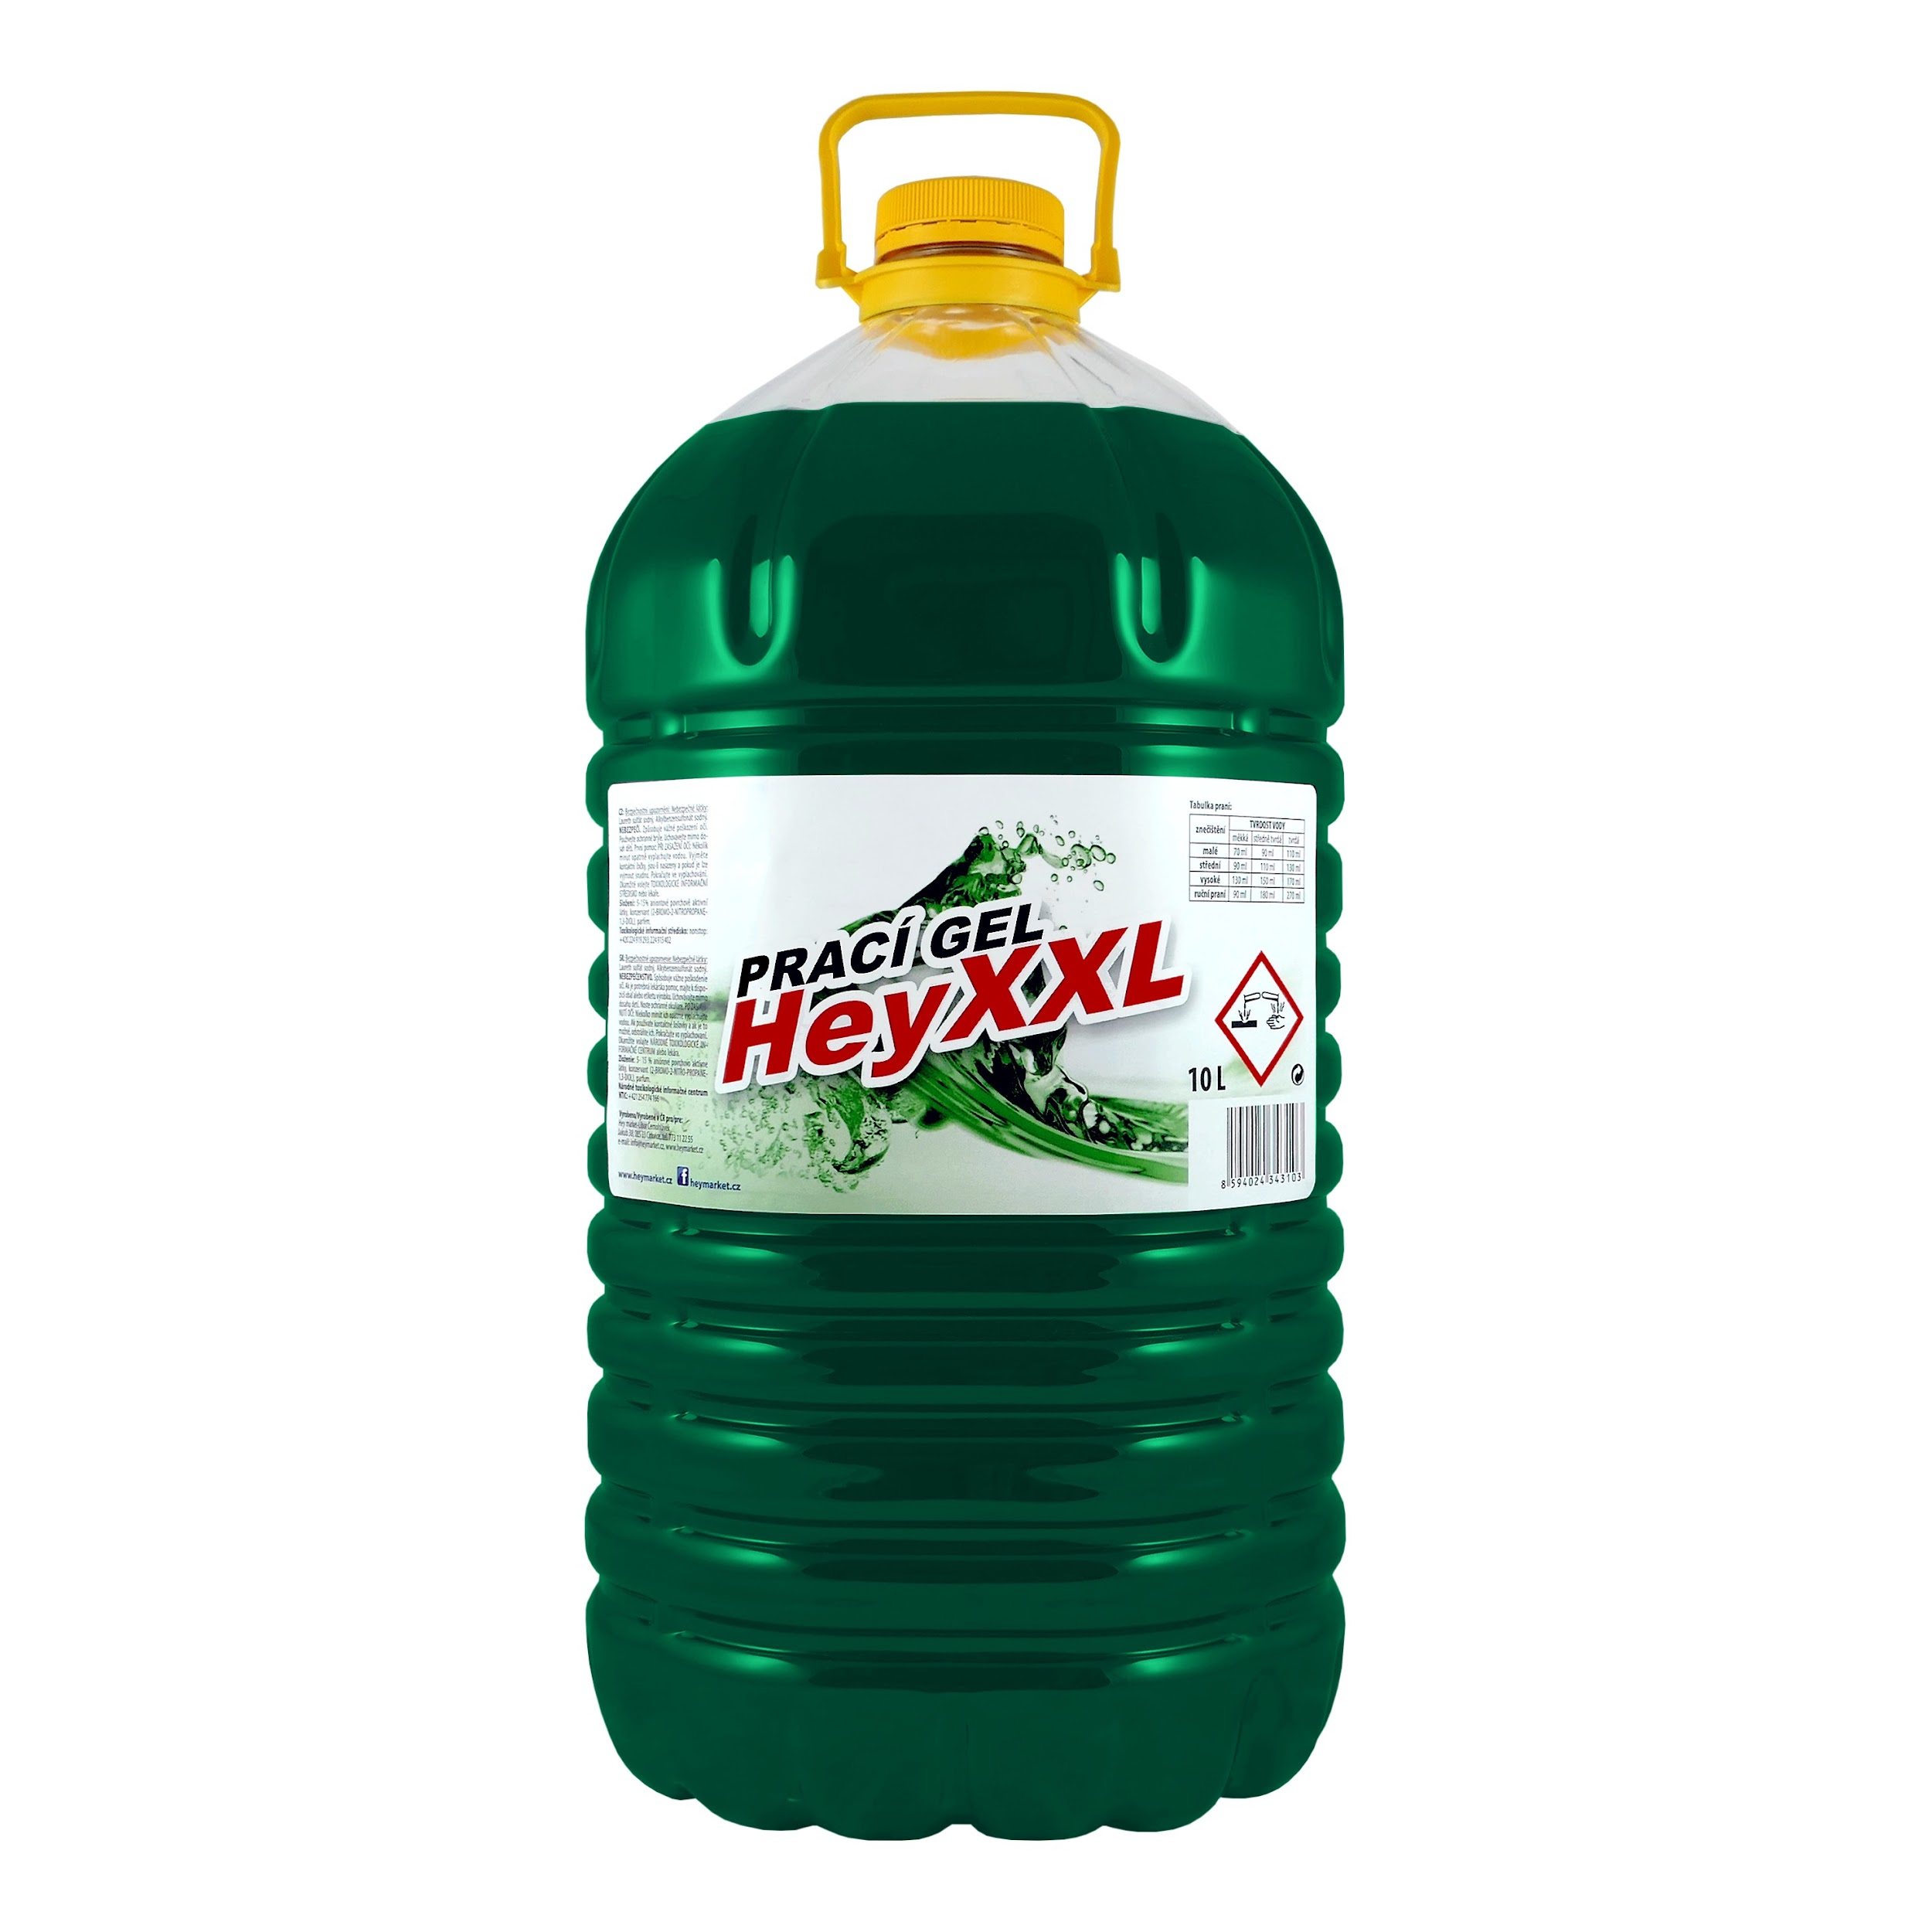 | HEY! POWER XXL Prací gel 200 dávek - PET 10L | 1ks | 1 | 247.00 Kč | 298.87 Kč | 247.00 Kč | 298.87 Kč | 399.00 Kč
P0000041 | 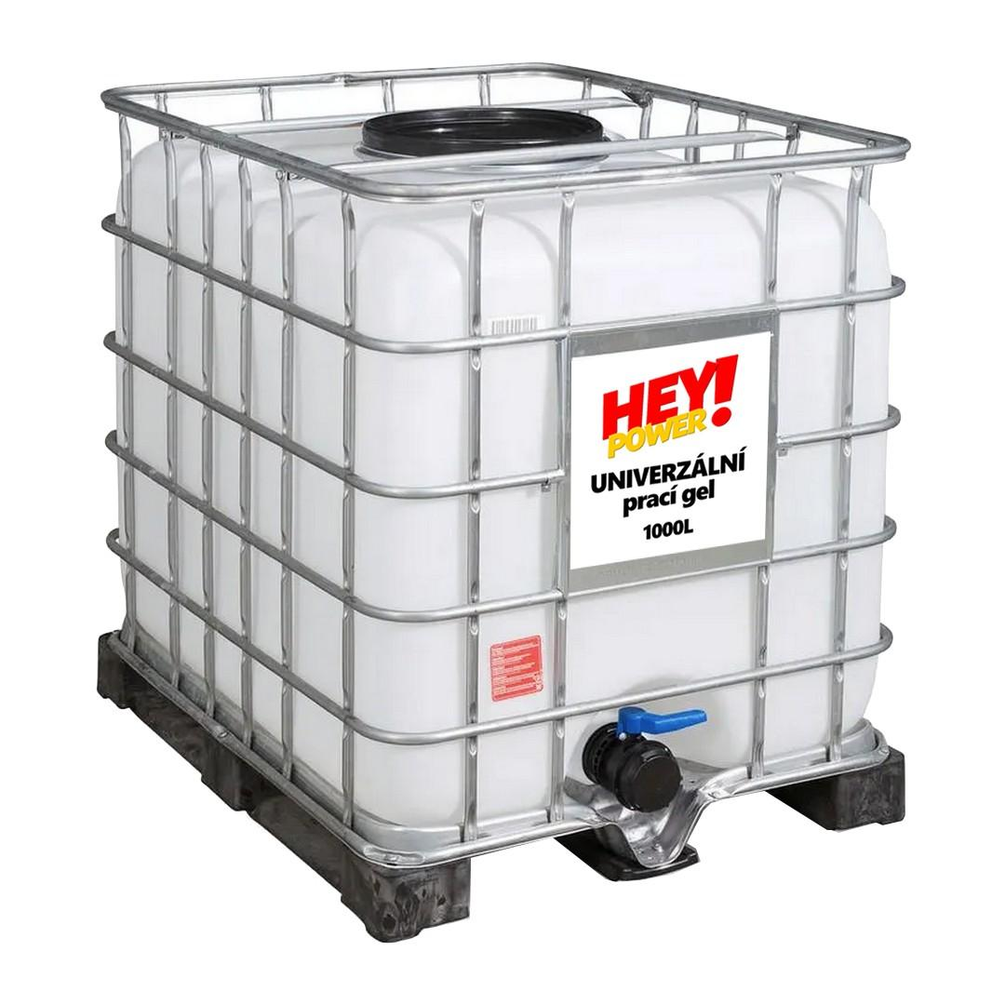 | HEY! POWER Prací gel - IBC KONTEJNER 1000L (náplň) | 1ks | 1 | 16,700.00 Kč | 20,207.00 Kč | 16,700.00 Kč | 20,207.00 Kč | 20,207.00 Kč
H000012-12KS | 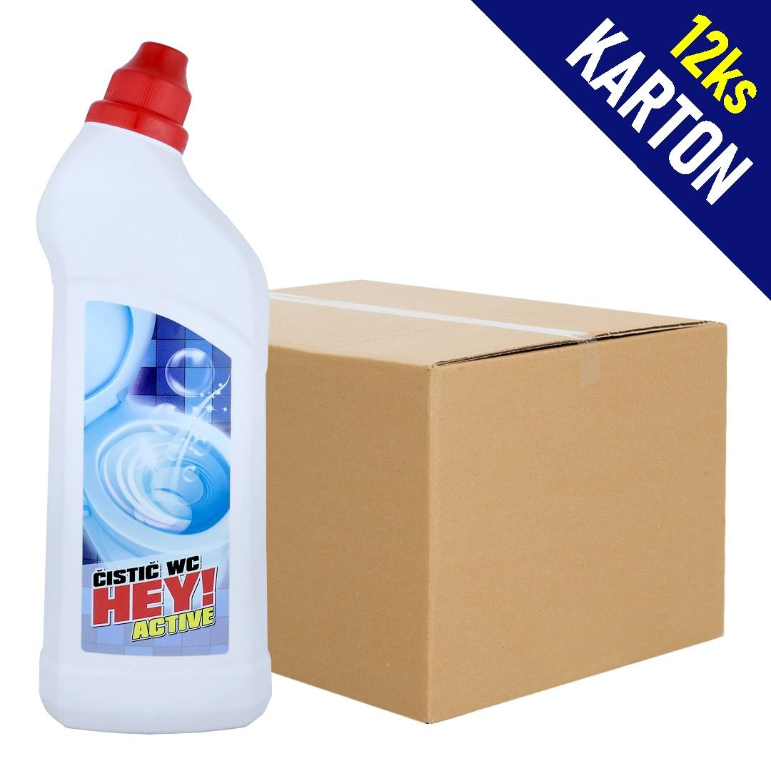 | HEY! ACTIVE Čistič WC - OCEÁN - 750ml | 1karton | 12 | 33.00 Kč | 39.93 Kč | 396.00 Kč | 479.16 Kč | 49.00 Kč
W000011 | 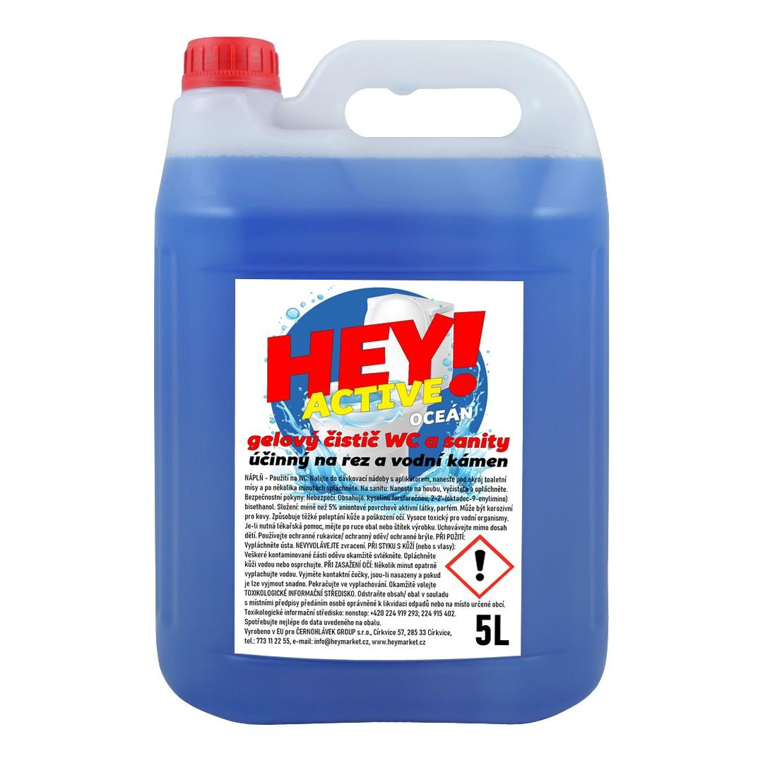 | HEY! ACTIVE Čistič WC - OCEÁN - KANYSTR 5L | 1 | 1 | 96.00 Kč | 116.16 Kč | 96.00 Kč | 116.16 Kč | 140.00 Kč
H000011-12KS | 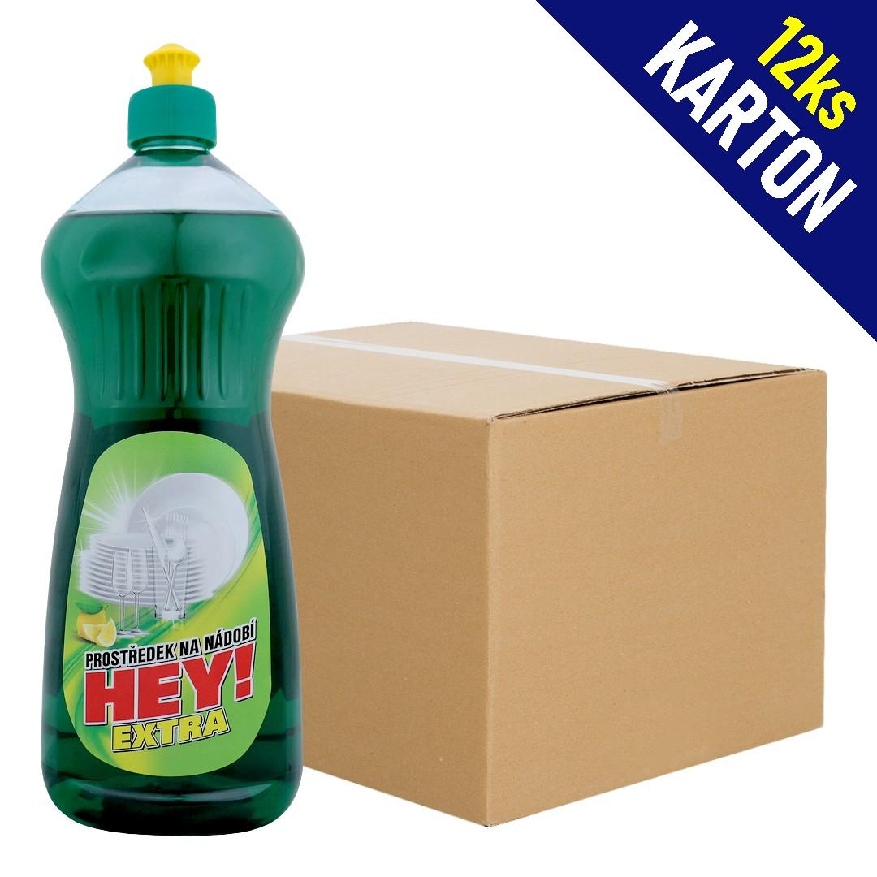 | HEY! EXTRA Prostředek na nádobí - CITRON - 1L | 1karton | 12 | 25.00 Kč | 30.25 Kč | 300.00 Kč | 363.00 Kč | 40.00 Kč
HEY002 | 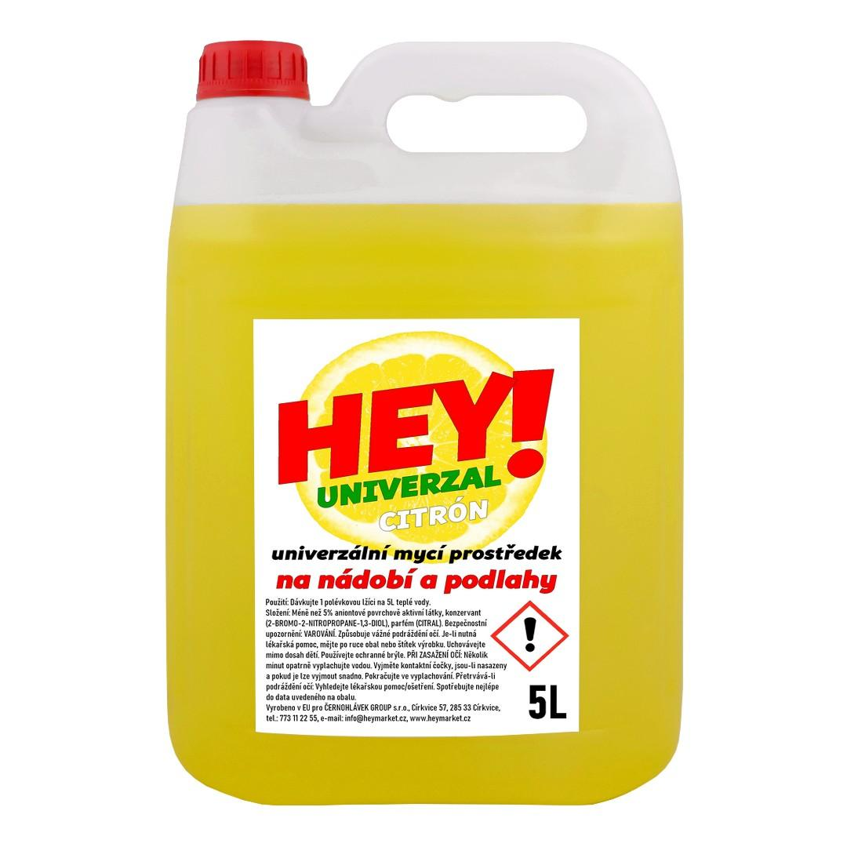 | HEY! UNIVERZAL Nádobí a podlahy CITRÓN (žlutá) - KANYSTR 5L | 1ks | 1 | 66.00 Kč | 79.86 Kč | 66.00 Kč | 79.86 Kč | 99.00 Kč
HEY003 | 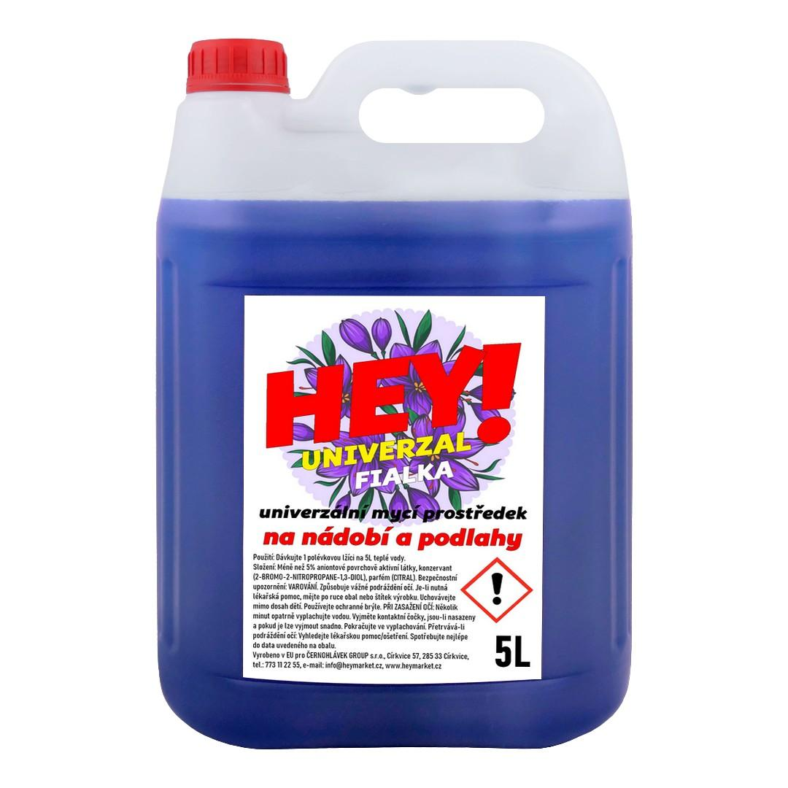 | HEY! UNIVERZAL Nádobí a podlahy FIALKA (fialová) - KANYSTR 5L | 1ks | 1 | 66.00 Kč | 79.86 Kč | 66.00 Kč | 79.86 Kč | 99.00 Kč
HEY004 | 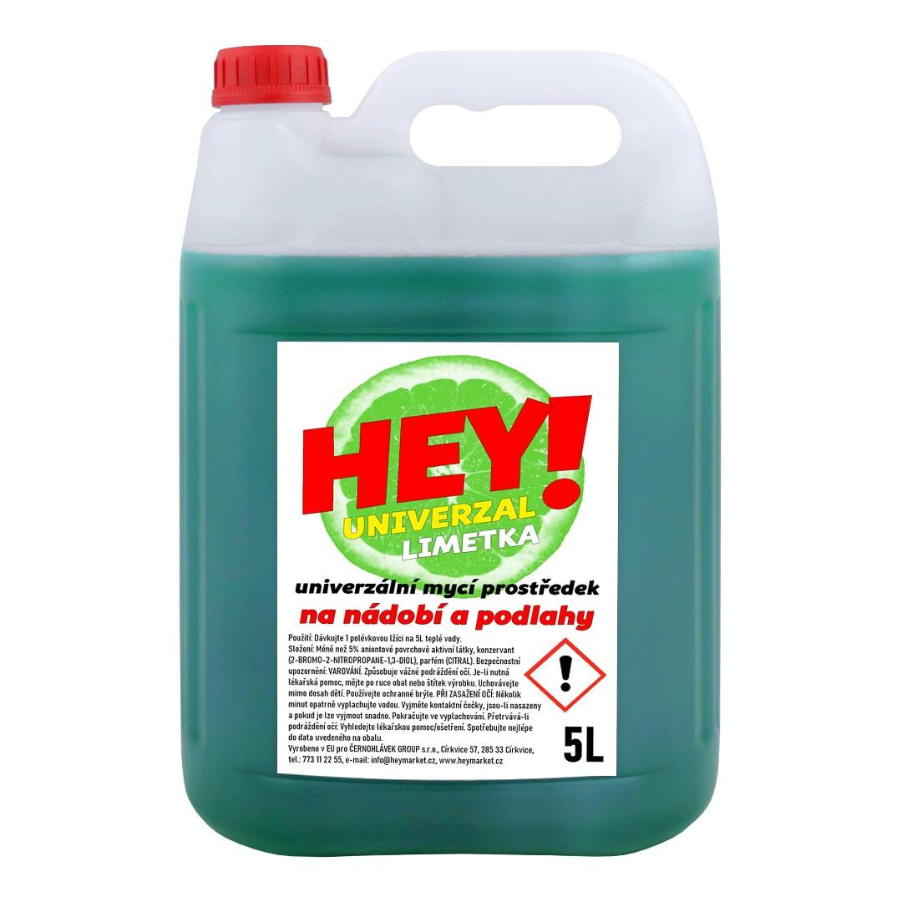 | HEY! UNIVERZAL Nádobí a podlahy LIMETKA (zelená) - KANYSTR 5L | 1ks | 1 | 66.00 Kč | 79.86 Kč | 66.00 Kč | 79.86 Kč | 99.00 Kč
P001-3KS | 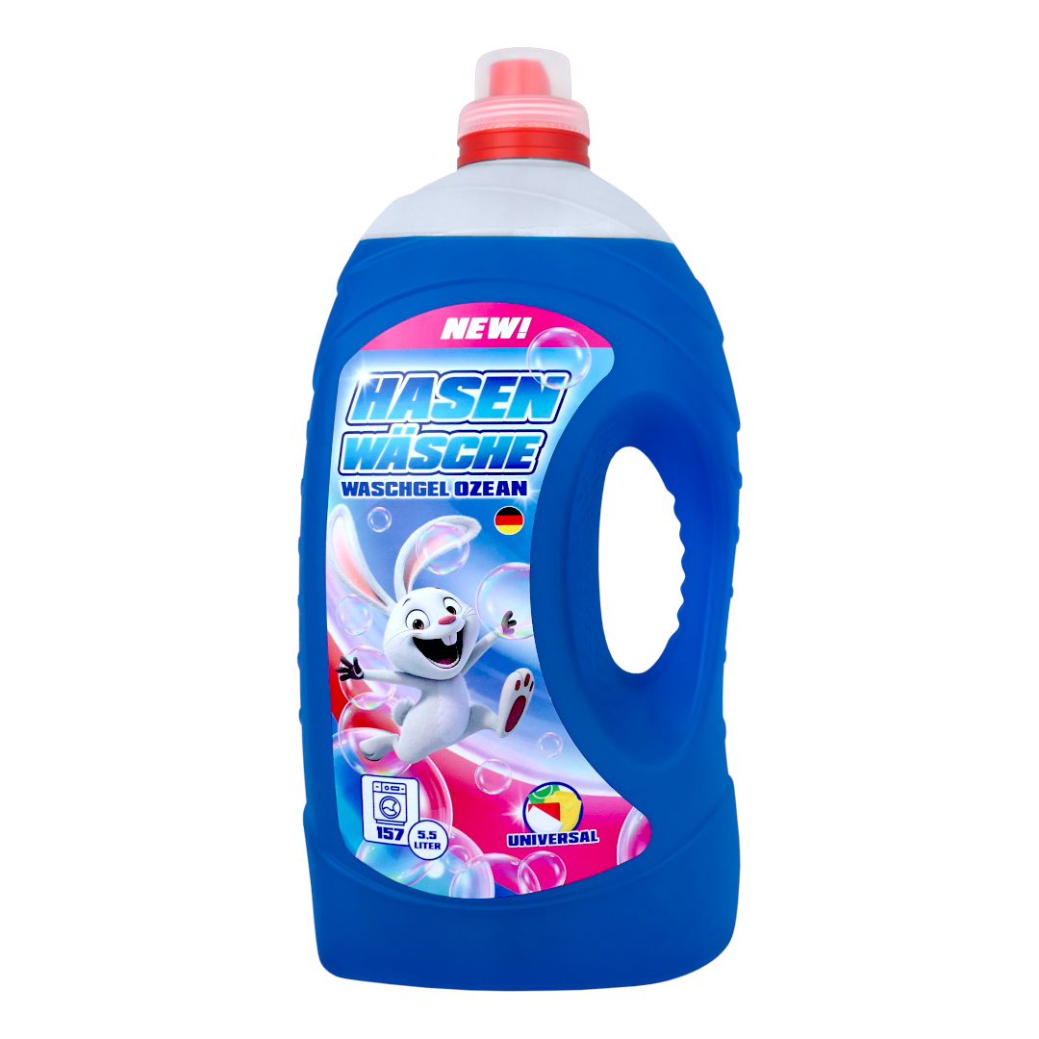 | HASEN WÄSCHE WASCHGEL OZEAN Prací gel 5,5L (157dávek) | 3ks | 3 | 115.00 Kč | 139.15 Kč | 345.00 Kč | 417.45 Kč | 189.00 Kč
P001-108KS | 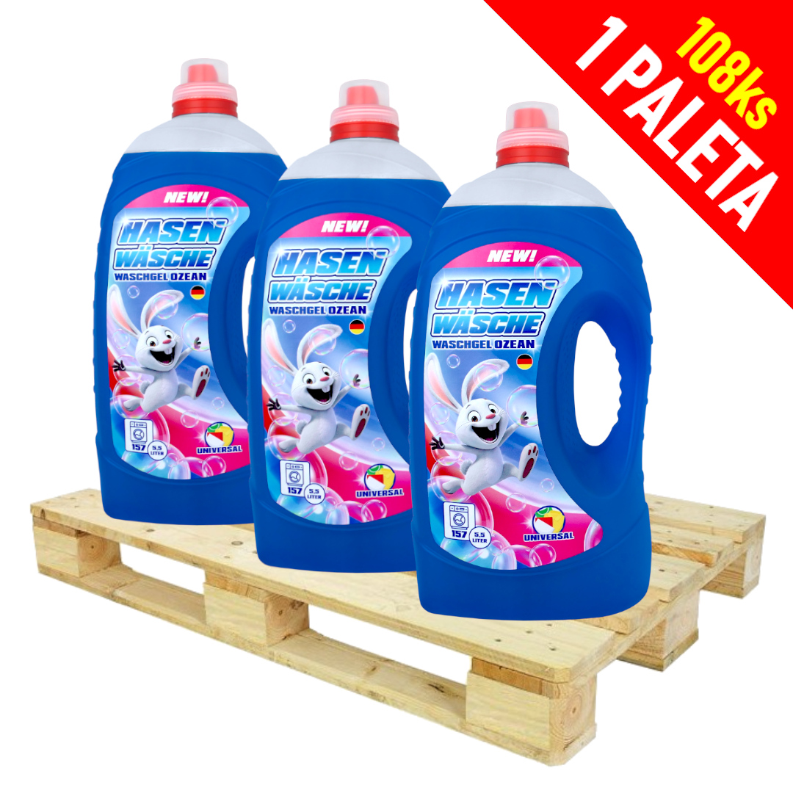 | HASEN WÄSCHE WASCHGEL OZEAN Prací gel 5,5L (157dávek) | 108ks | 108 | 115.00 Kč | 139.15 Kč | 12,420.00 Kč | 15,028.20 Kč | 20,412.00 Kč

